关系图
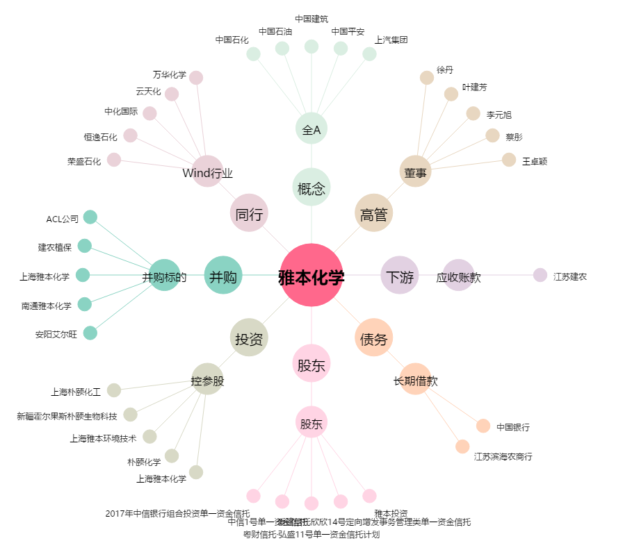
雅本化学[300261.SZ] - 关系概览图

